20.8.1~21.5.10的虾皮面经
所涉及的算法题
已同步
https://codetop.cc
公司 | 部门 | 岗位 | 日期 | 链接
虾皮 |  | 后端 | 2021.05.09 | https://www.nowcoder.com/discuss/655853
虾皮 |  | 客户端 | 2021.05.09 | https://www.nowcoder.com/discuss/655698
虾皮 |  | 后端 | 2021.05.06 | https://www.nowcoder.com/discuss/653975
虾皮 |  | 后端 | 2021.05.05 | https://www.nowcoder.com/discuss/653592
虾皮 | 新加坡 | 后端 | 2021.05.01 | https://www.nowcoder.com/discuss/652972
虾皮 |  | 后端 | 2021.05.04 | https://www.nowcoder.com/discuss/650651
虾皮 |  | 测试 | 2021.04.27 | https://www.nowcoder.com/discuss/650327
虾皮 |  | 后端 | 2021.04.26 | https://www.nowcoder.com/discuss/649330
虾皮 |  | 测试 | 2021.04.26 | https://www.nowcoder.com/discuss/649058
虾皮 |  | 客户端 | 2021.04.26 | https://www.nowcoder.com/discuss/648999
虾皮 |  | 后端 | 2021.04.28 | https://www.nowcoder.com/discuss/648828
虾皮 |  | 后端 | 2021.04.25 | https://www.nowcoder.com/discuss/648794
虾皮 |  | 后端 | 2021.04.25 | https://www.nowcoder.com/discuss/648505

虾皮 |  | 后端 | 2021.05.05 | https://www.nowcoder.com/discuss/648283
虾皮 |  | 后端 | 2021.04.24 | https://www.nowcoder.com/discuss/648166
虾皮 |  | 前端 | 2021.04.30 | https://www.nowcoder.com/discuss/645443
虾皮 |  | 后端 | 2021.04.19 | https://www.nowcoder.com/discuss/644134
虾皮 |  | 后端 | 2021.04.19 | https://www.nowcoder.com/discuss/643713
虾皮 |  | 测试 | 2021.04.17 | https://www.nowcoder.com/discuss/642794
虾皮 |  | 后端 | 2021.04.17 | https://www.nowcoder.com/discuss/642296
虾皮 |  | 客户端 | 2021.04.16 | https://www.nowcoder.com/discuss/641888
虾皮 |  | 客户端 | 2021.04.14 | https://www.nowcoder.com/discuss/639453
虾皮 |  | 前端 | 2021.04.12 | https://www.nowcoder.com/discuss/637656
虾皮 |  | 后端 | 2021.04.13 | https://www.nowcoder.com/discuss/637552
虾皮 |  | 测试 | 2021.04.15 | https://www.nowcoder.com/discuss/637462
虾皮 |  | 客户端 | 2021.04.12 | https://www.nowcoder.com/discuss/637392
虾皮 |  | 客户端 | 2021.04.18 | https://www.nowcoder.com/discuss/637303
虾皮 |  | 客户端 | 2021.04.16 | https://www.nowcoder.com/discuss/637275
虾皮 |  | 后端 | 2021.04.11 | https://www.nowcoder.com/discuss/637246
虾皮 |  | 后端 | 2021.04.11 | https://www.nowcoder.com/discuss/637230
虾皮 | 新加坡 | 数据研发 | 2021.04.14 | https://www.nowcoder.com/discuss/634238
虾皮 | 新加坡 | 后端 | 2021.04.08 | https://www.nowcoder.com/discuss/633811
虾皮 |  | 测试 | 2021.05.08 | https://www.nowcoder.com/discuss/633254
虾皮 |  | 后端 | 2021.04.05 | https://www.nowcoder.com/discuss/632277
虾皮 |  | 后端 | 2021.04.17 | https://www.nowcoder.com/discuss/631576
虾皮 |  | 测试 | 2021.04.02 | https://www.nowcoder.com/discuss/631357
虾皮 |  | 后端 | 2021.04.17 | https://www.nowcoder.com/discuss/631261
虾皮 |  | 后端 | 2021.04.15 | https://www.nowcoder.com/discuss/630981
虾皮 |  | 测试 | 2021.04.02 | https://www.nowcoder.com/discuss/629996
虾皮 | 新加坡 | 后端 | 2021.04.20 | https://www.nowcoder.com/discuss/629628
虾皮 |  | 后端 | 2021.04.10 | https://www.nowcoder.com/discuss/629302
虾皮 |  | 前端 | 2021.04.05 | https://www.nowcoder.com/discuss/629039
虾皮 |  | 测试 | 2021.04.05 | https://www.nowcoder.com/discuss/628351
虾皮 |  | 后端 | 2021.04.18 | https://www.nowcoder.com/discuss/628048
虾皮 |  | 测试 | 2021.04.02 | https://www.nowcoder.com/discuss/627094
虾皮 |  | 前端 | 2021.04.07 | https://www.nowcoder.com/discuss/626399
虾皮 |  | 前端 | 2021.04.12 | https://www.nowcoder.com/discuss/626316
虾皮 |  | 后端 | 2021.04.16 | https://www.nowcoder.com/discuss/626107
虾皮 |  | 后端 | 2021.04.16 | https://www.nowcoder.com/discuss/626005
虾皮 |  | 后端 | 2021.04.13 | https://www.nowcoder.com/discuss/625960
虾皮 |  | 客户端 | 2021.04.13 | https://www.nowcoder.com/discuss/625764
虾皮 |  | 后端 | 2021.03.27 | https://www.nowcoder.com/discuss/625233
虾皮 |  | 后端 | 2021.04.15 | https://www.nowcoder.com/discuss/624965
虾皮 |  | 测试 | 2021.03.25 | https://www.nowcoder.com/discuss/624008
虾皮 |  | 客户端 | 2021.04.19 | https://www.nowcoder.com/discuss/623056
虾皮 |  | 后端 | 2021.04.06 | https://www.nowcoder.com/discuss/620795
虾皮 |  | 后端 | 2021.03.22 | https://www.nowcoder.com/discuss/620595
虾皮 |  | 后端 | 2021.04.07 | https://www.nowcoder.com/discuss/619998
虾皮 |  | 后端 | 2021.04.07 | https://www.nowcoder.com/discuss/619988
虾皮 |  | 前端 | 2021.04.07 | https://www.nowcoder.com/discuss/619940
虾皮 |  | 测试 | 2021.04.21 | https://www.nowcoder.com/discuss/619899
虾皮 |  | 后端 | 2021.04.12 | https://www.nowcoder.com/discuss/619848
虾皮 |  | 后端 | 2021.04.12 | https://www.nowcoder.com/discuss/619841
虾皮 |  | 后端 | 2021.04.06 | https://www.nowcoder.com/discuss/619741
虾皮 |  | 客户端 | 2021.04.06 | https://www.nowcoder.com/discuss/619582
虾皮 |  | 测试 | 2021.03.24 | https://www.nowcoder.com/discuss/619256
虾皮 |  | 后端 | 2021.04.06 | https://www.nowcoder.com/discuss/619214
虾皮 |  | 后端 | 2021.03.27 | https://www.nowcoder.com/discuss/619159
虾皮 |  | 前端 | 2021.03.20 | https://www.nowcoder.com/discuss/617949
虾皮 |  | 后端 | 2021.04.02 | https://www.nowcoder.com/discuss/615916
虾皮 |  | 测试 | 2021.04.02 | https://www.nowcoder.com/discuss/615706
虾皮 |  | 后端 | 2021.04.14 | https://www.nowcoder.com/discuss/615336
虾皮 |  | 测试 | 2021.03.15 | https://www.nowcoder.com/discuss/613887
虾皮 |  | 后端 | 2021.03.15 | https://www.nowcoder.com/discuss/613821
虾皮 |  | 测试 | 2021.03.14 | https://www.nowcoder.com/discuss/613718
虾皮 |  | 测试 | 2021.04.02 | https://www.nowcoder.com/discuss/613683
虾皮 |  | 客户端 | 2021.03.14 | https://www.nowcoder.com/discuss/613665
虾皮 |  | 后端 | 2021.03.14 | https://www.nowcoder.com/discuss/613598
虾皮 |  | 后端 | 2021.03.14 | https://www.nowcoder.com/discuss/613556
虾皮 |  | 测试 | 2021.03.14 | https://www.nowcoder.com/discuss/613515
虾皮 | 新加坡 | 数据研发 | 2021.03.23 | https://www.nowcoder.com/discuss/613005
虾皮 |  | 后端 | 2021.03.20 | https://www.nowcoder.com/discuss/601709
虾皮 | 新加坡 | 后端 | 2021.02.26 | https://www.nowcoder.com/discuss/600699
虾皮 | 新加坡 | 前端 | 2021.01.21 | https://www.nowcoder.com/discuss/590211
虾皮 |  | 后端 | 2021.01.07 | https://www.nowcoder.com/discuss/586266
虾皮 |  | 数据研发 | 2021.05.08 | https://www.nowcoder.com/discuss/585288
虾皮 | 新加坡 | 后端 | 2020.12.15 | https://www.nowcoder.com/discuss/579498
虾皮 |  | 后端 | 2020.12.11 | https://www.nowcoder.com/discuss/578231
虾皮 |  | 后端 | 2020.11.03 | https://www.nowcoder.com/discuss/556341
虾皮 |  | 后端 | 2020.11.02 | https://www.nowcoder.com/discuss/555687
虾皮 |  | 客户端 | 2020.10.13 | https://www.nowcoder.com/discuss/537799
虾皮 |  | 测试 | 2020.10.12 | https://www.nowcoder.com/discuss/536930
虾皮 |  | 后端 | 2020.10.12 | https://www.nowcoder.com/discuss/536732
虾皮 | 新加坡 | 后端 | 2020.10.12 | https://www.nowcoder.com/discuss/536732
虾皮 |  | 客户端 | 2020.10.11 | https://www.nowcoder.com/discuss/535870
虾皮 | 新加坡 | 后端 | 2020.10.10 | https://www.nowcoder.com/discuss/535199
虾皮 | 新加坡 | 后端 | 2020.10.09 | https://www.nowcoder.com/discuss/534288
虾皮 |  | 测试 | 2020.10.01 | https://www.nowcoder.com/discuss/531942
虾皮 |  | 测试 | 2020.10.21 | https://www.nowcoder.com/discuss/528517
虾皮 |  | 客户端 | 2020.09.27 | https://www.nowcoder.com/discuss/527335
虾皮 |  | 测试 | 2020.09.27 | https://www.nowcoder.com/discuss/527014
虾皮 |  | 后端 | 2020.10.21 | https://www.nowcoder.com/discuss/526189
虾皮 |  | 测试 | 2020.09.25 | https://www.nowcoder.com/discuss/525541
虾皮 |  | 客户端 | 2020.09.27 | https://www.nowcoder.com/discuss/525297
虾皮 |  | 后端 | 2020.09.25 | https://www.nowcoder.com/discuss/524999
虾皮 |  | 客户端 | 2020.09.24 | https://www.nowcoder.com/discuss/524124
虾皮 |  | 后端 | 2020.09.24 | https://www.nowcoder.com/discuss/523676
虾皮 |  | 后端 | 2020.09.23 | https://www.nowcoder.com/discuss/522614
虾皮 |  | 测试 | 2020.09.27 | https://www.nowcoder.com/discuss/521631
虾皮 |  | 测试 | 2020.09.22 | https://www.nowcoder.com/discuss/521534
虾皮 |  | 客户端 | 2020.09.22 | https://www.nowcoder.com/discuss/521396
虾皮 |  | 客户端 | 2020.09.22 | https://www.nowcoder.com/discuss/520410
虾皮 |  | 测试 | 2020.09.23 | https://www.nowcoder.com/discuss/519313
虾皮 |  | 后端 | 2020.09.21 | https://www.nowcoder.com/discuss/517450
虾皮 |  | 测试 | 2020.10.05 | https://www.nowcoder.com/discuss/516434
虾皮 |  | 客户端 | 2020.09.18 | https://www.nowcoder.com/discuss/516306
虾皮 |  | 后端 | 2020.09.18 | https://www.nowcoder.com/discuss/516128
虾皮 | 新加坡 | 后端 | 2020.09.23 | https://www.nowcoder.com/discuss/515898
虾皮 |  | 后端 | 2020.09.18 | https://www.nowcoder.com/discuss/515686
虾皮 |  | 测试 | 2020.09.27 | https://www.nowcoder.com/discuss/515588
虾皮 |  | 后端 | 2020.09.18 | https://www.nowcoder.com/discuss/515564
虾皮 |  | 客户端 | 2020.09.17 | https://www.nowcoder.com/discuss/512577
虾皮 |  | 客户端 | 2020.09.15 | https://www.nowcoder.com/discuss/511058
虾皮 |  | 客户端 | 2020.09.15 | https://www.nowcoder.com/discuss/510868
虾皮 |  | 后端 | 2020.09.14 | https://www.nowcoder.com/discuss/510617
虾皮 |  | 客户端 | 2020.09.15 | https://www.nowcoder.com/discuss/510462
虾皮 |  | 测试 | 2020.09.14 | https://www.nowcoder.com/discuss/510208
虾皮 |  | 客户端 | 2020.09.14 | https://www.nowcoder.com/discuss/510160
虾皮 |  | 测试 | 2020.09.16 | https://www.nowcoder.com/discuss/509654
虾皮 |  | 测试 | 2020.09.21 | https://www.nowcoder.com/discuss/507374
虾皮 | 新加坡 | 后端 | 2020.09.09 | https://www.nowcoder.com/discuss/504480
虾皮 |  | 后端 | 2020.09.08 | https://www.nowcoder.com/discuss/502378
虾皮 |  | 后端 | 2020.09.07 | https://www.nowcoder.com/discuss/502332
虾皮 |  | 后端 | 2020.09.07 | https://www.nowcoder.com/discuss/501491
虾皮 |  | 算法 | 2020.09.20 | https://www.nowcoder.com/discuss/501353
虾皮 |  | 前端 | 2020.09.04 | https://www.nowcoder.com/discuss/499316
虾皮 |  | 后端 | 2020.09.09 | https://www.nowcoder.com/discuss/499278
虾皮 |  | 后端 | 2020.09.04 | https://www.nowcoder.com/discuss/499172
虾皮 |  | 后端 | 2020.09.04 | https://www.nowcoder.com/discuss/499090
虾皮 |  | 客户端 | 2020.09.04 | https://www.nowcoder.com/discuss/498921
虾皮 |  | 后端 | 2020.09.15 | https://www.nowcoder.com/discuss/498852
虾皮 |  | 后端 | 2020.09.01 | https://www.nowcoder.com/discuss/495567
虾皮 |  | 后端 | 2020.09.01 | https://www.nowcoder.com/discuss/495545
虾皮 |  | 后端 | 2020.09.01 | https://www.nowcoder.com/discuss/495271
虾皮 | 新加坡 | 前端 | 2020.09.01 | https://www.nowcoder.com/discuss/495162
虾皮 |  | 后端 | 2020.09.18 | https://www.nowcoder.com/discuss/495019
虾皮 |  | 后端 | 2020.09.15 | https://www.nowcoder.com/discuss/494425
虾皮 |  | 测试 | 2020.09.18 | https://www.nowcoder.com/discuss/494319
虾皮 |  | 后端 | 2020.08.31 | https://www.nowcoder.com/discuss/493856
虾皮 | 新加坡 | 数据研发 | 2020.08.29 | https://www.nowcoder.com/discuss/492368
虾皮 | 新加坡 | 后端 | 2020.08.29 | https://www.nowcoder.com/discuss/492107
虾皮 |  | 测试 | 2020.09.07 | https://www.nowcoder.com/discuss/491862
虾皮 |  | 后端 | 2020.08.28 | https://www.nowcoder.com/discuss/490821
虾皮 |  | 后端 | 2020.08.27 | https://www.nowcoder.com/discuss/489970
虾皮 | 新加坡 | 后端 | 2020.09.23 | https://www.nowcoder.com/discuss/489743
虾皮 |  | 前端 | 2020.08.31 | https://www.nowcoder.com/discuss/489440
虾皮 |  | 后端 | 2020.09.01 | https://www.nowcoder.com/discuss/488994
虾皮 |  | 后端 | 2020.08.25 | https://www.nowcoder.com/discuss/487858
虾皮 |  | 后端 | 2020.08.24 | https://www.nowcoder.com/discuss/487691
虾皮 |  | 后端 | 2020.08.26 | https://www.nowcoder.com/discuss/487426
虾皮 |  | 后端 | 2020.08.24 | https://www.nowcoder.com/discuss/487308
虾皮 |  | 后端 | 2020.08.24 | https://www.nowcoder.com/discuss/487255
虾皮 |  | 测试 | 2020.08.27 | https://www.nowcoder.com/discuss/484839
虾皮 | 新加坡 | 后端 | 2020.08.21 | https://www.nowcoder.com/discuss/484354
虾皮 |  | 后端 | 2020.08.17 | https://www.nowcoder.com/discuss/480042
虾皮 |  | 前端 | 2020.08.24 | https://www.nowcoder.com/discuss/479590
虾皮 |  | 后端 | 2020.08.15 | https://www.nowcoder.com/discuss/477515
虾皮 |  | 前端 | 2020.08.15 | https://www.nowcoder.com/discuss/477389
虾皮 |  | 后端 | 2020.08.14 | https://www.nowcoder.com/discuss/477188
虾皮 |  | 后端 | 2020.08.14 | https://www.nowcoder.com/discuss/476972
虾皮 |  | 后端 | 2020.08.14 | https://www.nowcoder.com/discuss/476950
虾皮 |  | 测试 | 2020.08.19 | https://www.nowcoder.com/discuss/473647
虾皮 |  | 后端 | 2020.08.10 | https://www.nowcoder.com/discuss/472799
虾皮 |  | 后端 | 2020.08.10 | https://www.nowcoder.com/discuss/472726
虾皮 |  | 前端 | 2020.08.10 | https://www.nowcoder.com/discuss/472364
虾皮 |  | 后端 | 2020.08.10 | https://www.nowcoder.com/discuss/472138
虾皮 |  | 测试 | 2020.08.14 | https://www.nowcoder.com/discuss/470456
虾皮 | 新加坡 | 后端 | 2020.08.04 | https://www.nowcoder.com/discuss/466630
虾皮 |  | 后端 | 2020.08.03 | https://www.nowcoder.com/discuss/466089
虾皮 |  | 客户端 | 2020.08.04 | https://www.nowcoder.com/discuss/466008
虾皮 |  | 后端 | 2020.08.07 | https://www.nowcoder.com/discuss/465950
虾皮 |  | 客户端 | 2020.08.03 | https://www.nowcoder.com/discuss/465880
虾皮 |  | 后端 | 2020.08.03 | https://www.nowcoder.com/discuss/465390
虾皮 |  | 测试 | 2020.08.01 | https://www.nowcoder.com/discuss/464330

福利
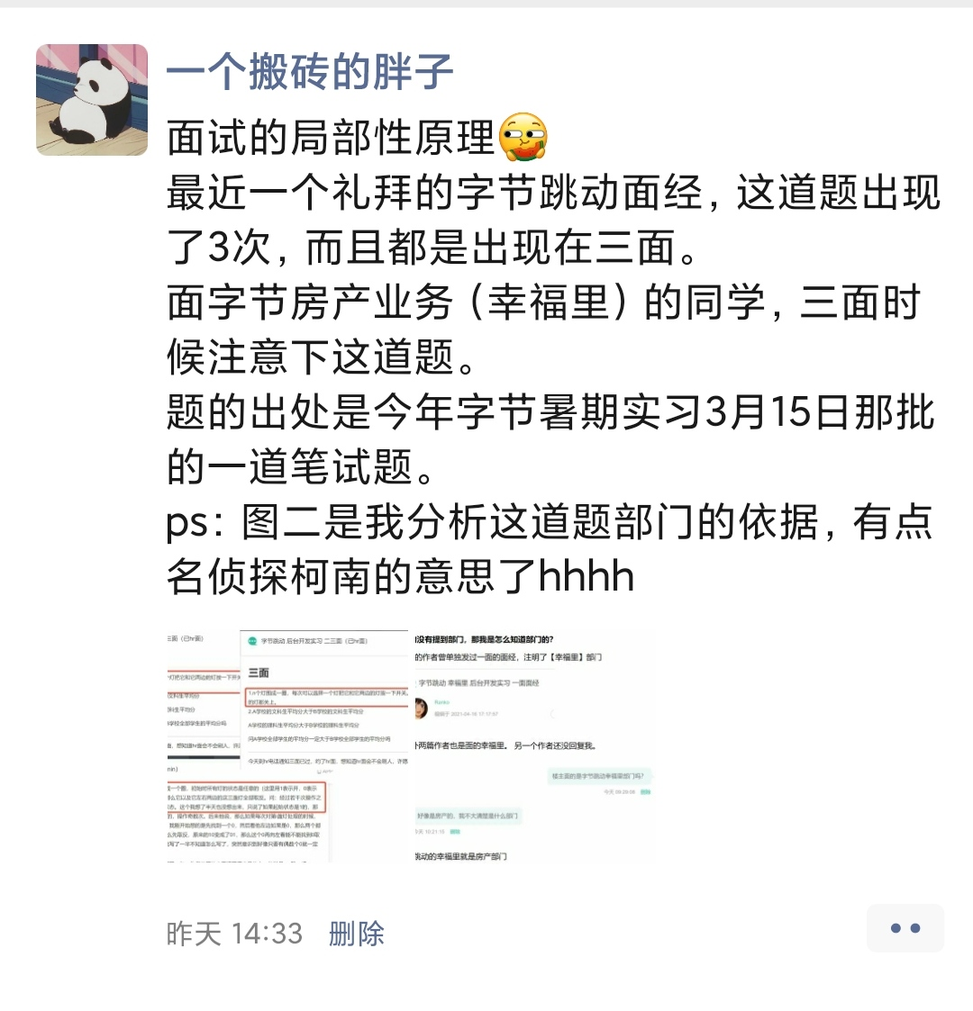
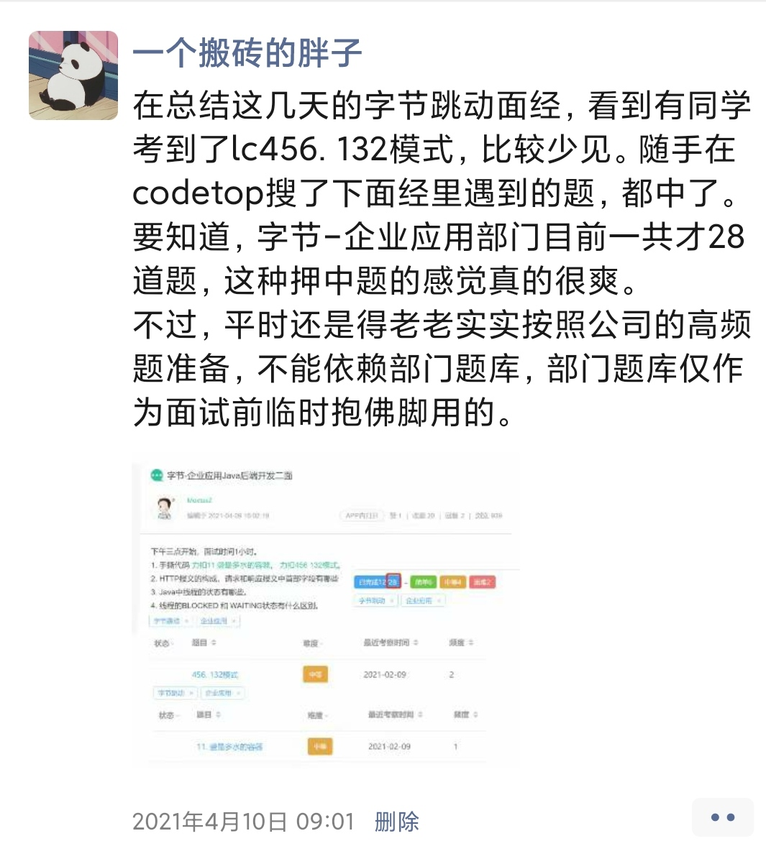


我会在朋友圈分享最近的考题
感兴趣的可以加好友围观一波

